Sheet2
 |  | {(3,7), (7,4), (4,6), (6,5), (5,2), (2,1), (1,8), (8,3)} |  |  | 102

 |  | Ligações removidas | Novas ligações | Distância da Solução
Nova: | {(3,7), (7,6), (6,4), (4,5), (5,2), (2,1), (1,8), (8,3)} | (7,4), (6,5) | (7,6), (4,5) | 99
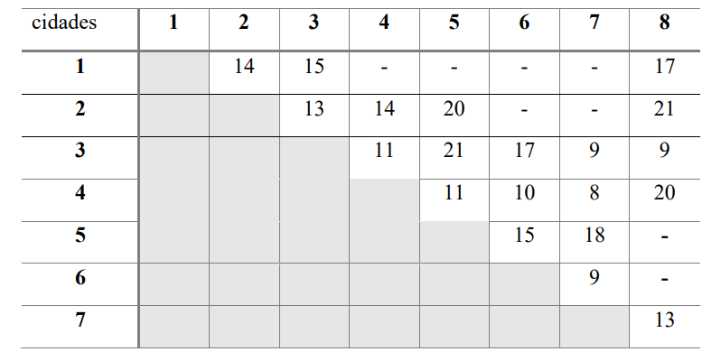
 |  | Sejam (𝑖,𝑗) e (𝑘, 𝑙) , com 𝑗 ≠ 𝑘, as arestas removidas. Então, as arestas a serem inseridas são (𝑖, 𝑘) e (𝑗, 𝑙)

